22TDEM环境配置
环境配置

1. 外设清单

摄像头
HiBox
串口板

2.硬件连接

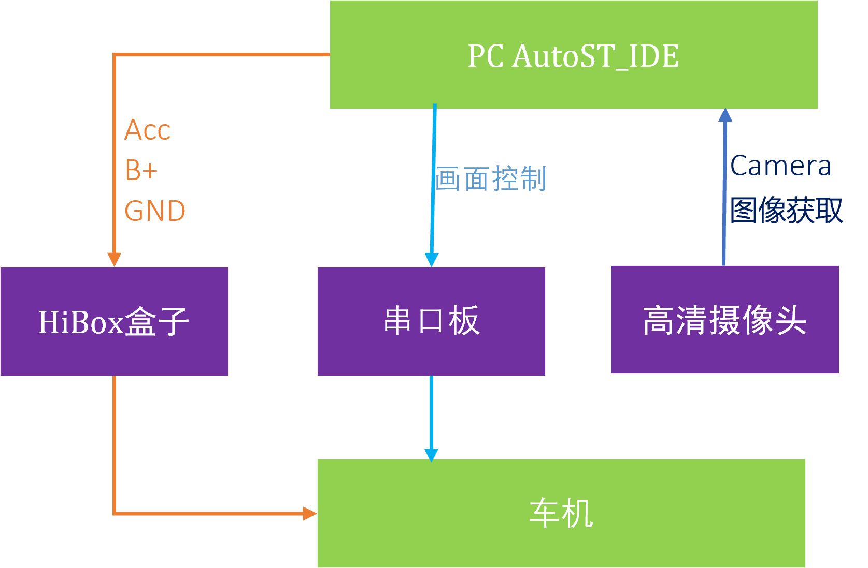

3. 软件配置

3. 1 自动化测试Autokey安装

(1)打开串口终端软件(Tera Term)， 点击 Setup -> Serial port… 出现如下界面：
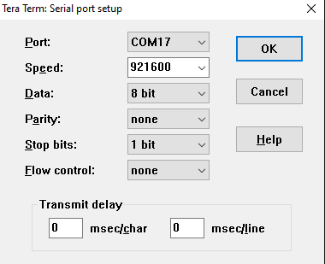

逐个测试 Port 列表中的串口号，同时设置好 Speed 波特率921600，尝试进入终端命令行界面，如果界面中能正常输入命令，则连接了正确的串口 。

(2)准备一个U盘，将自动化测试Autokey拷贝到U盘根目录的data/目录下。

在串口终端中输入下记命令：

uid=0 gid=0@nutshell:/ # echo 4 > /proc/sys/kernel/printk

uid=0 gid=0@nutshell:/ # mount -o remount rw udisk <-此处的udisk请替换成你使用的U盘

uid=0 gid=0@nutshell:/ # cp udisk/data/* /data/ <-此处的udisk请替换成你使用的U盘

然后进入车机/data/目录确认是否已成功拷贝Autokey。

uid=0 gid=0@nutshell:/ # cd /data/

串口工具下载地址：\\ibigtom.storm\Model\iAutoST\Release\dependency\tools\teraterm-4.99.zip

自动化测试Autokey下载地址：\\ibigtom.storm\Model\iAutoST\Projects\22tdem\Autokey\

3. 2 串口配置

此时要关闭终端（Tera Term），以免串口被占用 打开 IDE -> Setting -> Device -> Serial，出现如下界面：
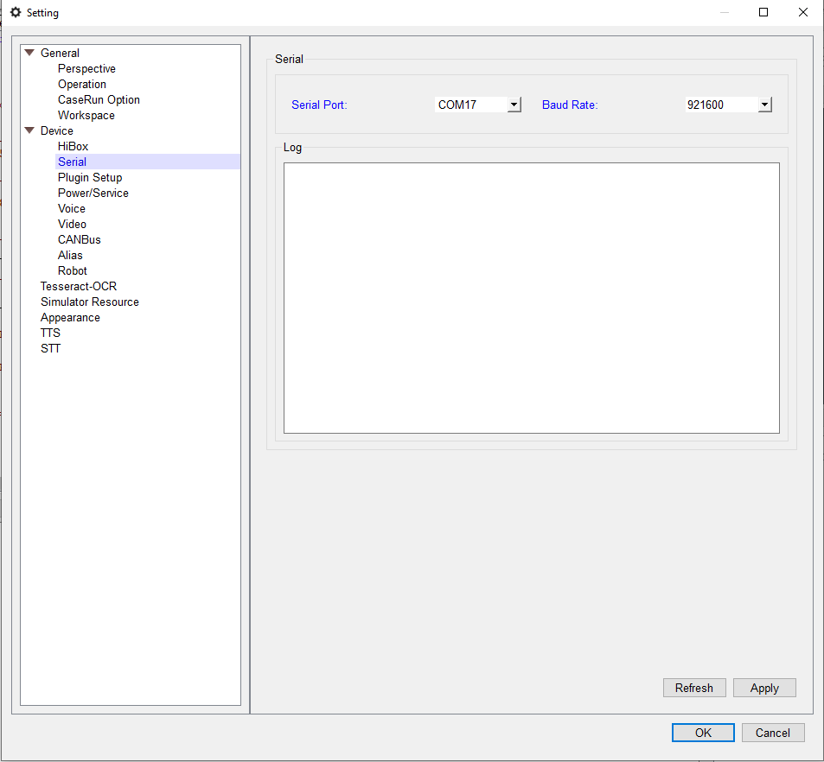

在 Serial Port 的串口列表中选择第一步获取的串口号，在 Baud Rate 的波特率列表中选择正确的波特率，设置完毕后点击 Apply 或者 OK 按钮保存设置。

3.3 摄像头配置

启动IDE， 连接设备（i22tdem:///?stream_method=camera）。打开 IDE -> Setting -> Device -> Video, 配置Device属性，尤其Width和Height


点击Preview按钮， 弹出摄像头当前拍摄画面。 点击窗口左上角的settting, 调整摄像头的参数，直到画面清晰，

然后点击确定，退出当前画面。
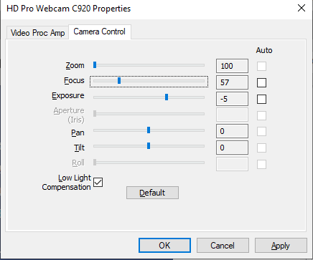

将22TDEM机器选到系统设定画面， 然后点击 Focus -> Focus By -> Exist File， 选择/tools/machine/resource/i22tdem进行Focus动作。

Focus结束后显示的画面正常， 则点击确定，否则需要调整摄像头位置和参数，重新执行Focus动作。

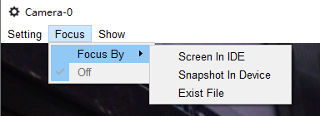

注意： 摄像头配置只是在第一次使用时需要执行。

完成上述两步操作后，可以正常获取22TDEM机器画面。

3. 4 启动自动化Service

方法1、打开IDE->Setting->Power/Service，点击Turn On Service，选择i22tdem，然后点击OK。


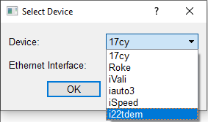

 | 当Log窗口出现下记Turn On Service Success.时，可以正常执行touch/hardkey等相关动作。
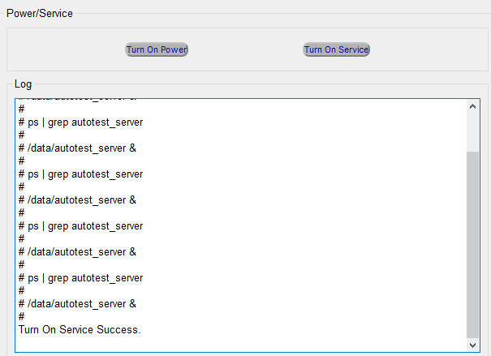

方法2、打开IDE->Device Controller，选择i22tdem->点击ACC ON按钮，等待2分钟左右。可以正常执行touch/hardkey等相关动作。

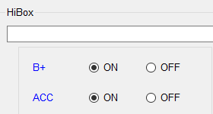

方法3、写一个测试脚本，调用acc_on()，执行这个脚本后，可以正常执行touch/hardkey等相关动作。

